상품제안서
Lock&Lock 메트로퍼펙트씰머그텀블러-440ml | 상품코드: F32649

 |  |  |  |  |  |  | 02-412-0044 | www.easy1.co.kr
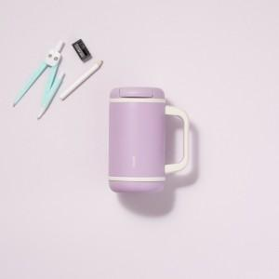

【상세/제작정보】

【인쇄/포장옵션】 | 컬러필름인쇄 / 포장지포장

【공급단가】 | 수량 | 24~ | 100~ | 300~ | 500~ | 1,000~
*VAT별도 | 단가 | 21,200원 | 20,700원 | 19,800원 | 19,500원 | 19,200원

【상품 URL】 | https://dev.easy1.co.kr:443/src/goods_detail.php?gdno=32649

